Sheet1
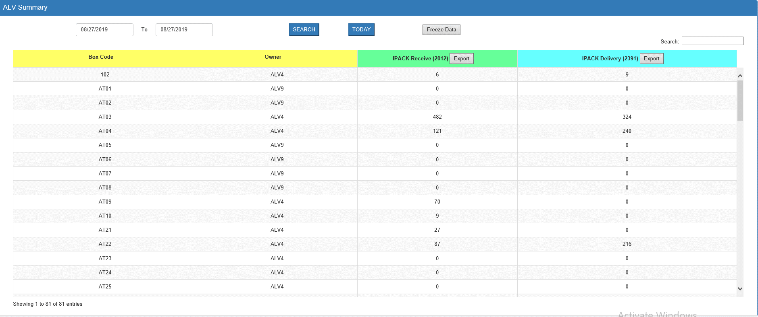
Request Outlook & Update Summary by box

เนื่องจากตั้งเดือน Sep'19 เป็นต้นไป หัวหน้างานจะเป็นผู้ส่ง Daily report ในแต่ละวัน เพื่อให้หน้างานสามารถทำงานได้ ต้องการรีเควสทีม IT ซัพพอร์ทดังนี้
1.ต้องการให้เครื่องคอมพิวเตอร์หน้างานมีโปรแกรม Outlook เพื่อใช้ในการส่งอีเมล์
2.ต้องการอัพเดทหน้า Show summary by box เพื่อไปทำข้อมูลรีพอร์ทโดยเพิ่มข้อมูลการรับ-จ่ายกล่อง ของ Day,Night Shift ดังรูป

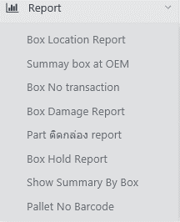
2

